第一版
プロジェクト名 | ドキュメント名 | 作成日 | 作成者
KK-RPC | RPCフレームワーク報告書（１） | 2025-04-24 | 況 浩然
1. 背景と課題
まずは、この例を読んでみよう。以下は、Spring Boot を用いて実装された「注文 → 支払い → 在庫更新」という一連の処理の流れです。
この処理を 単体アーキテクチャ と マイクロサービスアーキテクチャ の両方でどのように実装するかを比較してみましょう。

単一体（モノリシック）アーキテクチャ |  | マイクロサービスアーキテクチャ
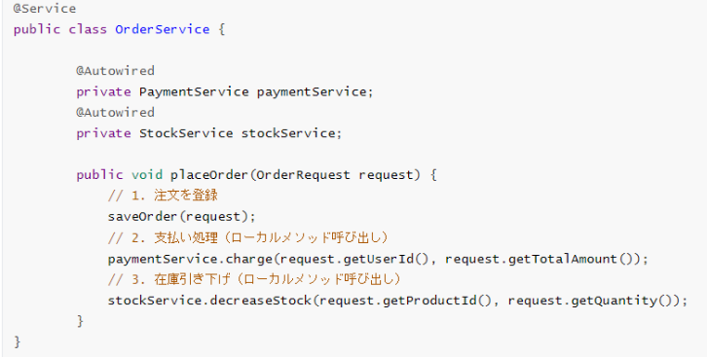

 |  | 各サービスは独立して構築・デプロイされ、直接的にクラス
 |  | をインポートして呼び出すことはできない。

 |  | このため、サービス間の通信には通常、HTTPリクエスト
 |  | を通じて行う必要。

ここまでの説明を踏まえると、サービス間の相互呼び出しにおいていくつかの問題が生じることがわかります。
① ハードコードされたURLによる柔軟性の欠如
通常、HTTPリクエストでは、例えば http://localhost:8081/order のようにURLをハードコードしてサービス間通信を行いますが、複数インスタ
ンスがある場合にどのURLを使用するべきかが不明確になります。

②サービス障害時の対応
サービスの一部がダウンした場合、他のサービスがそのインスタンスにリクエストを送り続けるとエラーやタイムアウトが発生します。
そのため、障害発生時の自動検出と適切なリクエスト先の切り替えが求められます。

③DB Transactionの管理が難しい
例えば、cart-service が order-service と payment-service を呼び出して注文処理を行う際、どのサービスも独自にトランザクションを管理しています。
この場合、1つの処理が失敗すると、全体のトランザクションをロールバックすることが非常に難しくなります。

解決策：RPCフレームワークの導入
これらの問題を解決するためには、サービス間通信における動的なインスタンス管理、負荷分散、障害対応のための仕組みが必要です。
サービス間通信に利用される代表的なRPCフレームワークは Dubbo、Spring Cloud、Apache Thrift 等々。
私自身は、サービス間通信を実現するためにシンプルなRPCフレームワークを自作しました。このフレームワークは、以下の特徴を持っています：
①動的インスタンス管理 ②負荷分散機能 ③障害対応 ④シンプルで柔軟な設計

２.KK-RPCについて
青い部分が私のRPCフレームワークです。
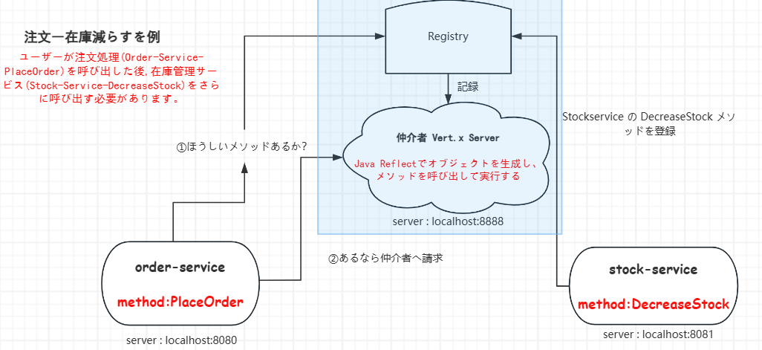
4o

つまり、KK-RPCの Vert.x サーバーにリクエストを送る際にはシリアライザーが必要になります。ここでは私のシリアライザーの実装だけを説明しま
すが、他の実装もすべて SPI ロード、シングルトンパターン、ファクトリーパターンで実現されています。
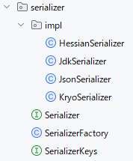
 | まず、私は Serializer インターフェースを提供し、それに対して4つの具体的な実装を作成しました。
 | ①JDK シリアライザー
 | ②JSON シリアライザー
 | ③Kryo シリアライザー
 | ④Hessian シリアライザー

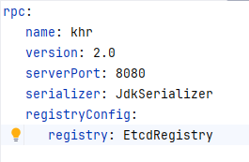
 | 次に、ユーザーが提供した設定ファイルに基づいて、その中の一つの実装を読み込みます。例えば：

もしユーザーがどの既存のシリアライザーも使いたくなく、自分で実装したシリアライザーの方が優れていると考える場合でも、
Serializer インターフェースさえ実装していれば、私の RPC フレームワークはその実装を自動的に読み取り、ユーザーの実装を採用します。
この設計は、JDBC ドライバーの仕組みにも着想を得ています。JDBC では、各データベースベンダーが java.sql.Driver インターフェース
を実装することで、Java アプリケーションからそれぞれのデータベースに接続できるようになっています。
例えば：
MySQL：com.mysql.cj.jdbc.Driver
PostgreSQL：org.postgresql.Driver
Oracle Database：oracle.jdbc.OracleDriver
SQL Server（Microsoft）：com.microsoft.sqlserver.jdbc.SQLServerDriver
SQLite：org.sqlite.JDBC
このように、各社が自分たちのドライバークラスを提供し、それを Java 側で認識・接続するという構造になっています。
同様に、私の RPC フレームワークでは、Serializer インターフェースを実装するだけで、どんな独自のシリアライザーであってもフレームワークが自動
的に検出し、利用可能になります。つまり、ユーザーが自分のニーズに合わせて自由にカスタマイズできる、柔軟性の高いフレームワークこそが理想的だ
と考えています。

他の実装は複雑すぎて、簡単には説明しきれません。今後、続きの説明を行います。

第二版
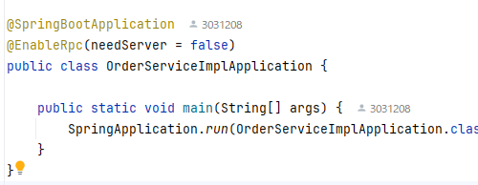
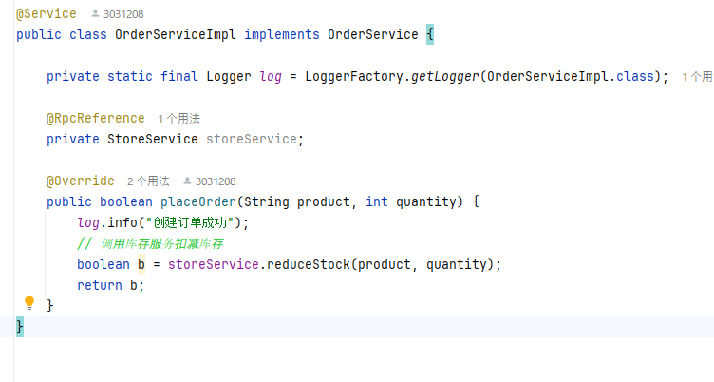
プロジェクト名 |  | ドキュメント名 | 作成日 | 作成者
KK-RPC |  | RPCフレームワーク報告書（２） | 2025-04-30 | 況 浩然
1. はじめに
週末に完成した独自 RPC フレームワークを、Spring Boot アプリケーションにシームレスに組み込むために開発した kk-prc-spring-boot-starter の設計・実装
プロセスを報告します。また、この作業を進める中で、以前の職場で経験した MinIO の Spring Boot Starter を自作した記憶が強くよみがえりました。当時も、
公式に提供されていない中で、自ら Starter を設計し、プロパティ駆動・自動構成可能な仕組みを実装したことが印象に残っています。今回の RPC スターター開
発は、その時の学びやノウハウを活かせる場となりました。

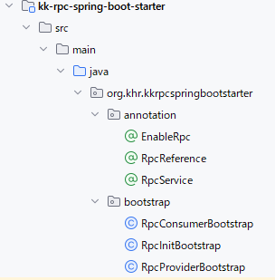
２.プロジェクト構成
 |  | ①まず、RPC機能を導入するにあたり、Springの設計思想を参考にし、@EnableRpc というカスタムアノテーショ
 |  | ンを定義いたしました。
 |  | このアノテーションは、Spring 標準の @EnableAsync や @EnableScheduling 等の起動アノテーションと同様に、
 |  | 対象のサービスが RPC 機能を必要とする場合、Main メソッドのある起動クラスに付与するだけで機能を有効化
 |  | できる仕組みとなっております。
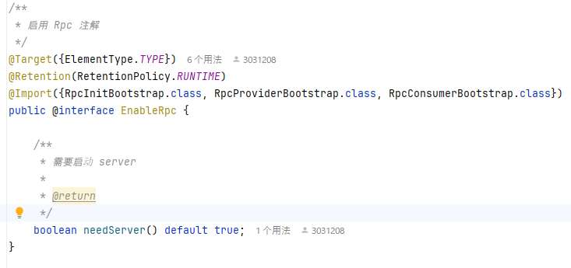

それから、@EnableRpc の中でちょっとポイントになるのが、
@Import({RpcInitBootstrap.class, RpcProviderBootstrap.class, RpcConsumerBootstrap.class}) という記述です。
この部分で、RPC の初期化やプロバイダ／コンシューマ機能に関わる3つの Bootstrap クラスを一括で読み込ませています。それぞれのクラスの役割については
このあと詳しくご紹介します。
また、「needServer」というプロパティについても補足しておきます。前回の共有で触れた「Vert.x を使った中継サーバー」、覚えていらっしゃるかと思います
が、この needServer は、そのサーバーを実際に起動するかどうかを制御するフラグになります。
例えば、サービスが3つあって、そのうち2つが RPC の提供側（プロバイダ）だった場合、全サービスで仲介サーバーを立ち上げる必要はありません。どれか1つ
のサービスで needServer = true にして起動すれば、他は false にしても問題ありません。つまり、サーバーの起動は1回だけで十分という考え方です。
こういった仕組みを入れることで、構成を柔軟に保ちながらも、無駄なリソース消費を避けることができます。

②それから、@RpcService というアノテーションも用意しています。
これは、このサービスをサービス登録の対象にしたい場合に使うマーカーアノテーションです。つまり、「このクラス（またはインターフェース）は登録センター
に登録したいですよ」ということを示すための印になります。
開発者側としては、特別な設定をしなくても、このアノテーションをクラスに付けるだけで、システム側が自動的に検出して、必要な情報を登録センターに登録
してくれるようになっています。これにより、開発の手間が減るだけでなく、サービスの追加・変更にも柔軟に対応しやすくなっています。
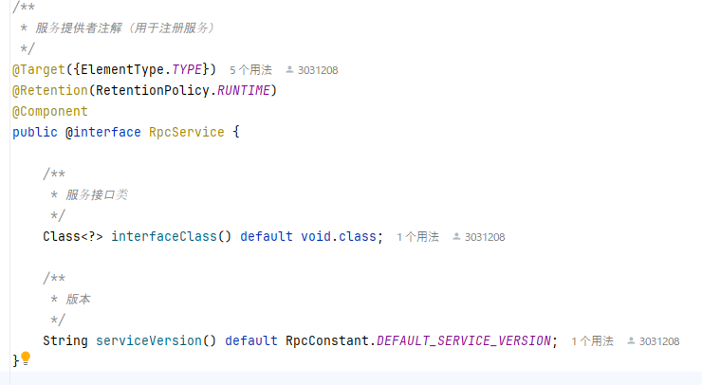

③最後に、@RpcReference というアノテーションも用意しています。これは、他のサービスを使いたいときに使う注入用アノテーションで、開発者はこのアノテー
ションを付けるだけで、まるでローカルのメソッドを呼び出すような感覚で、実際には遠隔地のサービスを呼び出すことができます。
もちろん、内部的な仕組みとしては、このアノテーションが付いたインターフェースに対して動的なプロキシを生成し、そのプロキシオブジェクトが裏側で共通の
Vert.x サーバーにリクエストを送って、RPC 呼び出しを実現しています。
開発者から見ると非常にシンプルで、RPC を意識する必要はなく、使い勝手としては DI（依存性注入）＋ローカル呼び出しとほぼ同じ感覚で利用できます。
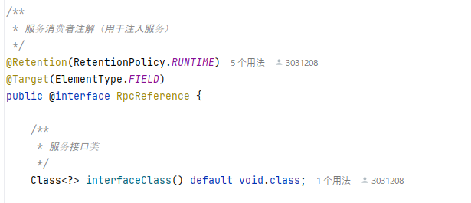

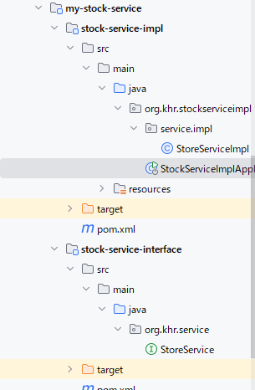
3.使用例
 | 提供側としてStock-Service
 |  | ここで一つ注意点があります。
 |  | RPC の設計上、サービスのインターフェースは他のモジュールから呼び出される必要があるため、
 |  | アーキテクチャとして、インターフェースと実装を別々のモジュールに分ける構成にしています。
 |  | 具体的には：
 |  | xxx-interface モジュール：サービスのインターフェースのみを定義。
 |  | このモジュールはどこからでも共通で利用できる形になっており、
 |  | どのモジュールでもインポートして使用してOKです。
 |  | xxx-server モジュール：実際のサービス実装を含むモジュール。
 |  | これは基本的に自サービス内でのみ使い、他サービスからは直接インポートしないようにします。
 |  | つまり、前に話した「直接呼び出せない」というのは、サービスの“実装”を直接インポートして呼ぶことができ
 |  | ないという意味であって、“インターフェース”は自由に使えるし、むしろ積極的に公開して使ってもらう設計です。
 |  | この構成にすることで、モジュール間の依存関係を明確に保ちつつ、RPCの呼び出しも自然な形で実現できるよう
 |  | になります。

 |  | Mainメソッド

RPC を通じて外部にメソッドを公開する
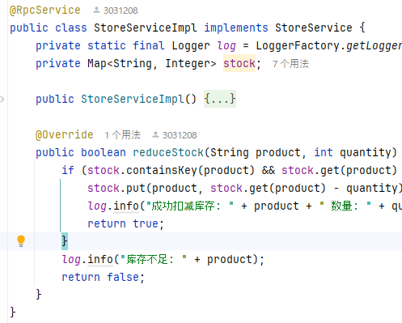

使用者側としてOrder-Service

